Sheet1
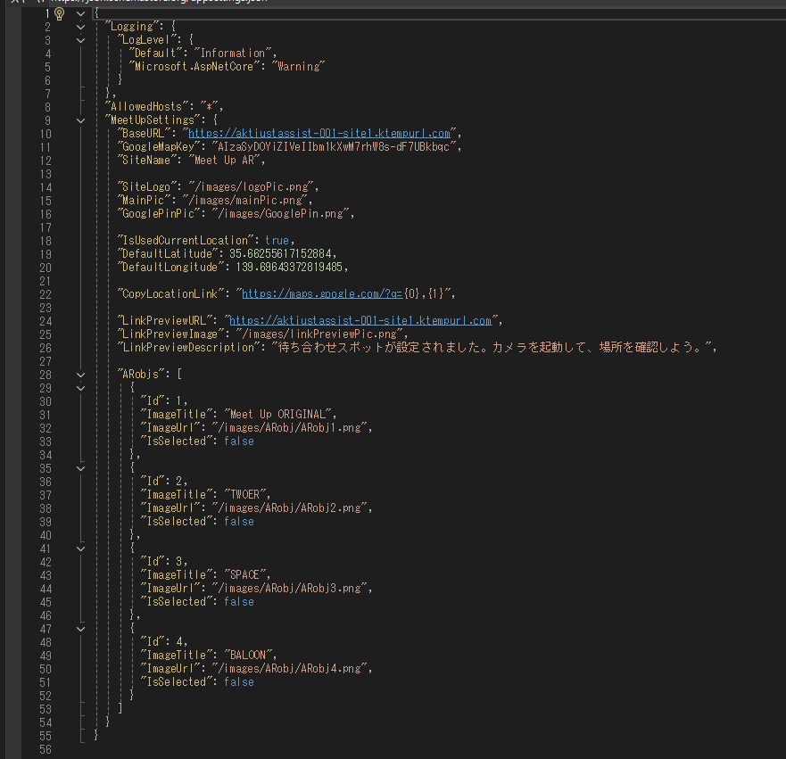
appsettings.Development.jsonは開発用の設定ファイルです。
appsettings.jsonはSI用の設定ファイルです。
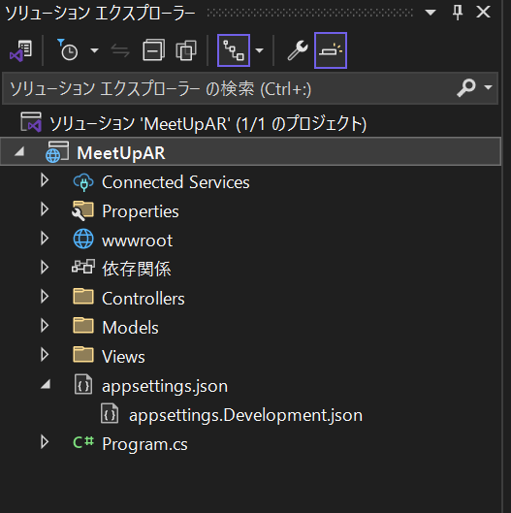

開発する時もSIする時も設定ファイルの以下のところを自分のサイトのホストに変える必要があります。

